Dashboard
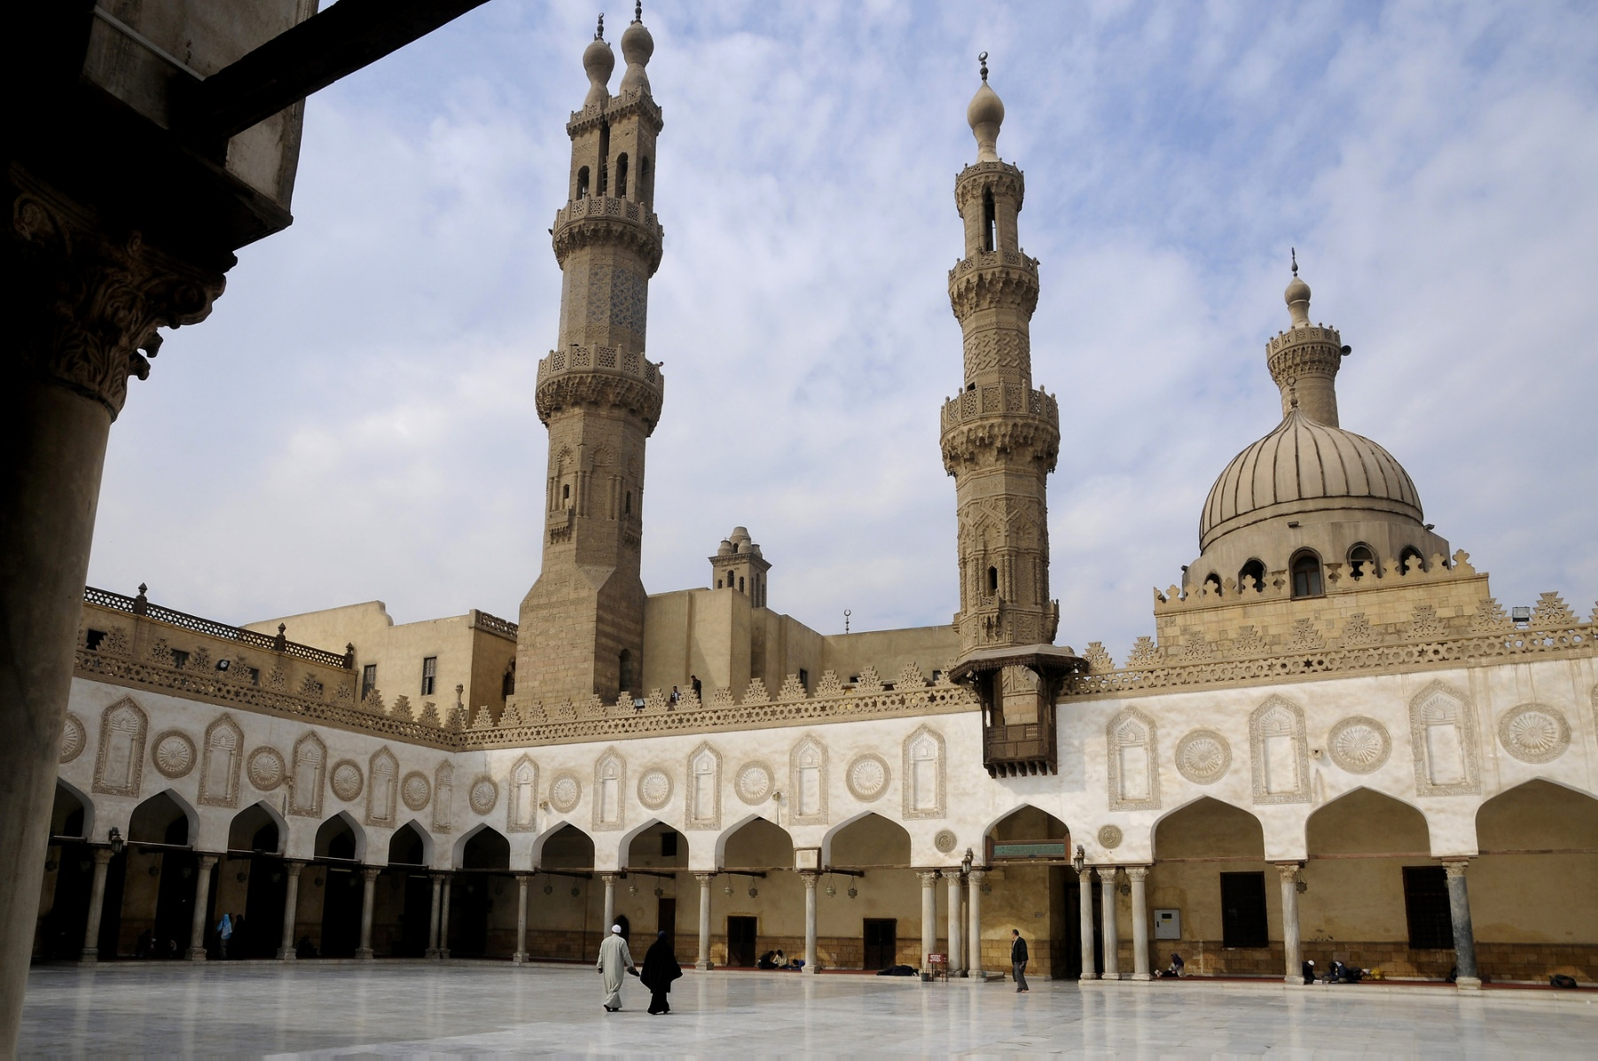
Tahun | : | 2025 | Bulanan |  |  |  |  |  | Target | Realita
Bulan | : | May |  |  |  |  | Jajan Bulan May | : | Rp- | Rp-
 |  |  |  |  |  |  | Ongkos Bulan May | : | Rp- | Rp-
Tanggal | : | 2025-05-16 | Pemasukan Bulan May | : | Rp- |  | Pulsa Bulan May | : | Rp- | Rp-
 |  |  |  |  |  |  | Belanja Bulan May | : | Rp- | Rp-
Jenis Transaksi | : |  | Pengeluaran Bulan May | : | Rp-
 |  |  |  |  |  |  |  |  | Target | Realita
Kategori | : |  |  |  | Target | Realita | Jajan Tahun 2025 | : | Rp- | Rp-
 |  |  | Tersimpan | : | 70% | #DIV/0! | Ongkos Tahun 2025 | : | Rp- | Rp-
Keterangan | : |  | Terpakai | : | 30% | #DIV/0! | Pulsa Tahun 2025 | : | Rp- | Rp-
 |  |  |  |  |  |  | Belanja Tahun 2025 | : | Rp- | Rp-
Nominal | : |  | Tahunan
إن هذا المال خضرة حلوة. فمن أخذه بحقه، ووضعه في حقه، فنعم المعونة هو. ومن أخذه بغير حقه، كان كالذي يأكل ولا يشبع

 |  |  | Pemasukan Tahun 2025 | : | Rp-

Saldo Bersih | : | Rp- | Pengeluaran Tahun 2025 | : | Rp-
Saldo Total | : | Rp-
Bunga | : | Rp- |  |  | Target | Realita
Dana Darurat | : | Rp- | Tersimpan | : | 70% | #DIV/0!
Tabungan | : | Rp- | Terpakai | : | 30% | #DIV/0!

